新様式１【特定事業者】
（様式１）省エネ法に基づく定期報告書の提出対象者（特定事業者）に該当する場合

 | 会社名
 | 所属部署・ご役職
 | ご担当者氏名
 | ご連絡先（e-mail）
 | ご連絡先（TEL）

 | ※ご回答内容について照会させて頂く場合がありますので必ずご記入下さい（できるだけ本調査に関する直接のご担当者を記入）。
 | 省エネ法に基づく定期報告書（特定ー第２表・第３表）をご参照の上、ご回答下さい。
定期報告書（特定ー第３表）のＥ欄に建物の延床面積を記載している場合には当該値を、その他の指標を記載している場合には該当する建物の延床面積を確認してご記入下さい。

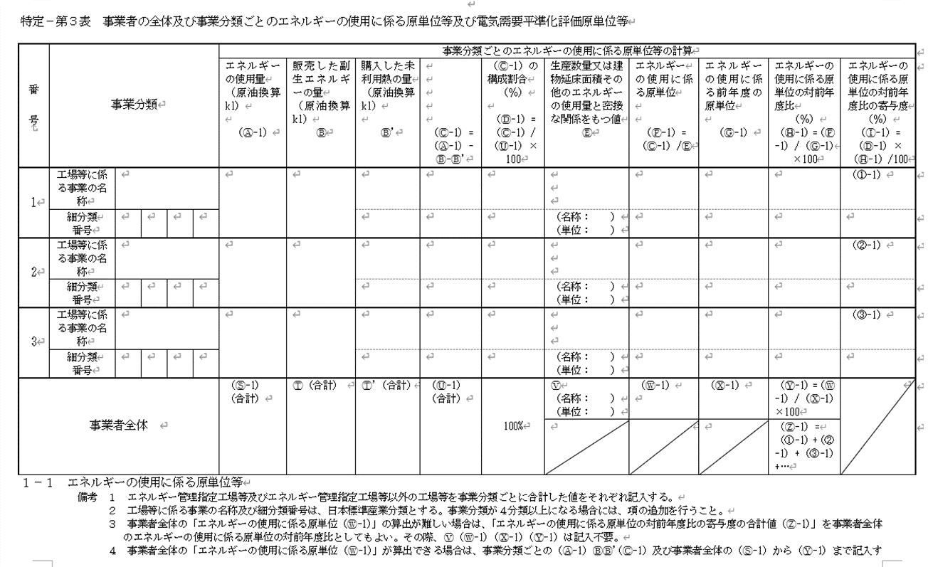
 | 設問１）主としてオフィス用途の賃貸テナントビルの延床面積の合計
 |  |  |  | 単位 | 2022年度末
 | 貸事務所業（6911）に該当する 建物の延床面積の合計 |  |  | ㎡

 | ※ 延床面積当たりのCO２排出量（原単位）を算出するために必要となるデータです。

貸事務所業
 | 設問２）上記対象ビルにおけるエネルギー使用量の合計

６ ９ １ １
貸事務所業
 | ※ 下記イをロで按分して貸事務所業に該当するエネルギー種類別のエネルギー使用量を算出し、
 | 補正係数を用いてCO２排出量に（事務局で）換算します。
６ ９ １ １

 | （イ）貸事務所業（6911）に該当するエネルギー使用量の合計
 |  |  |  | 単位 | 2022年度
 | 貸事務所業に該当するエネルギー使用量の合計（原油換算） |  |  | kl
定期報告書（特定ー第３表）のＣ-１欄（貸事務所業に該当）の合計値をご記入下さい。

 | （ロ）事業者全体のエネルギー種類別のエネルギー使用量
 | エネルギーの種類 |  |  | 単位 | 2022年度
 |  |  |  |  | 使用量
 |  |  |  |  | 数値 | 熱量GJ
～
 | 燃料及び熱 | 原油（コンデンセートを除く） |  | kl
 |  | 原油のうちコンデンセート（NGL） |  | kl
 |  | 揮発油 |  | kl
 |  | ナフサ |  | kl
 |  | 灯油 |  | kl
 |  | 軽油 |  | kl
定期報告書（特定ー第２表）のエネルギーの種類毎のエネルギー使用量の値をご記入下さい。
 |  | Ａ重油 |  | kl
 |  | Ｂ・Ｃ重油 |  | kl
 |  | 石油アスファルト |  | ｔ
 |  | 石油コークス |  | ｔ
 |  | 石油ガス | 液化石油ガス（ＬＰＧ） | ｔ
 |  |  | 石油系炭化水素ガス | 千ｍ３
 |  | 可燃性天然ガス | 液化天然ガス（ＬＮＧ） | ｔ
 |  |  | その他可燃性天然ガス | 千ｍ３
 |  | 石炭 | 原料炭 | ｔ
 |  |  | 一般炭 | ｔ
 |  |  | 無煙炭 | ｔ
 |  | 石炭コークス |  | ｔ
 |  | コールタール |  | ｔ
 |  | コークス炉ガス |  | 千ｍ３
 |  | 高炉ガス |  | 千ｍ３
 |  | 転炉ガス |  | 千ｍ３
 |  | その他の燃料 | 都市ガス | 千ｍ３
 |  |  | （ ）
 |  | 産業用蒸気 |  | GJ
 |  | 産業用以外の蒸気 |  | GJ
 |  | 温水 |  | GJ
 |  | 冷水 |  | GJ
 | 電気 | 電気事業者 | 昼間買電 | 千kWh
 |  |  | （夏期・冬期における 電気需要平準化時間帯） | 千kWh
 |  |  | 夜間買電 | 千kWh
 |  | その他 | 上記以外の買電 | 千kWh
 |  |  | 自家発電 | 千kWh

 | 設問３）上記電気使用量のうち再生可能エネルギーの利用量（調達方法別）
 | 再生可能エネルギーの利用実績の有無

 | ※上記の回答が「有り」の場合は、内訳をご回答下さい。
 | 再エネ（電気）の調達方法 |  |  | 単位 | 2022年度 | 備考
 | オンサイトでの自家発自家消費 |  |  | 千kWh |  | FIT等で外部に販売した量を除く
 | 自社保有オフサイト再エネ設備からの自己託送 |  |  | 千kWh
 | PPA（第三者保有の再エネ設備からの調達） |  |  | 千kWh |  | オンサイトPPAを含む
 | 小売電気事業者の再エネ電力メニューの購入 |  |  | 千kWh
 | 非化石証書の購入 |  |  | 千kWh |  | グリーン電力証書、Jｰクレジットを含む

